Титульный
 | Мунициальное бюджетное общеобразовательное учреждение "Средняя общеобразовательная школа №6"

WER WILL EINE "5" BEKOMMEN?



 |  |  | подготовила: учитель немецкого языка Соловьянова Татьяна Анатольевна

 |  | Новомосковск 2014

Регистрационный
немецкий язык

 |  |  | ЗАДАНИЯ ПО СТРАНОВЕДЕНИЮ

 |  | WER WILL EINE "5" BEKOMMEN?

НАЧАЛО
 |  |  |  | регистрация
 | Фамилия
 | Имя
 | Класс

Задание 1
 |  |  |  |  |  | АНАГРАММЫ |  |  |  |  |  |  | ?!

 | назовите города- государства Германии

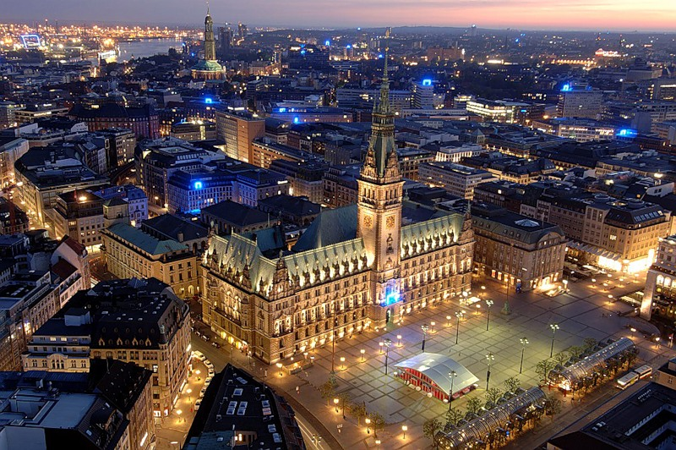

E | L | N | B | R | I |  |  |  |  |  | M | E | B | E | R | N

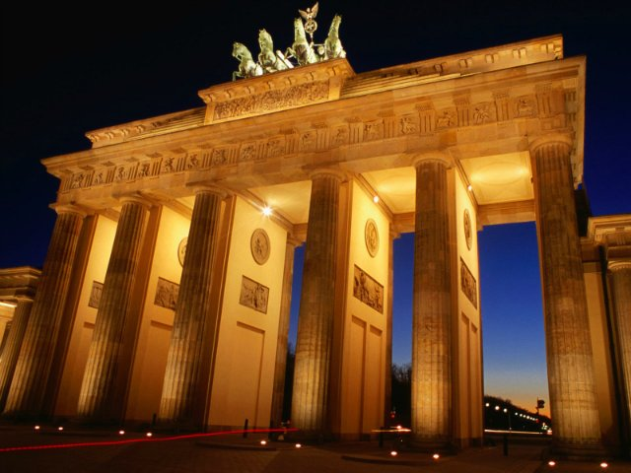
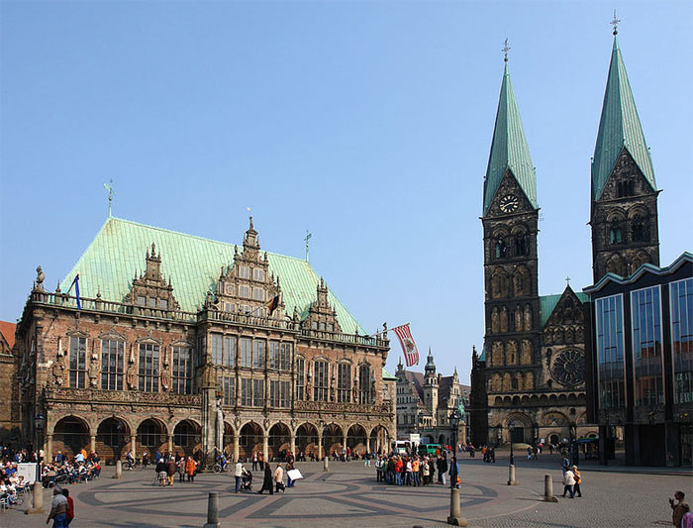

далее
 |  |  |  | B | A | G | H | U | R | M

 |  | BERLINHAMBURGBREMEN

Задание 2
СОСТАВЬ ИЗ ДАННЫХ СЛОВ ПРЕДЛОЖЕНИЕ

 |  | БУДЬ ВНИМАТЕЛЕН! НЕ ЗАБУДЬ ПРО ЗНАК ПРЕПИНАНИЯ!

Dichters wer muss will Lande Dichter gehen den verstehen in

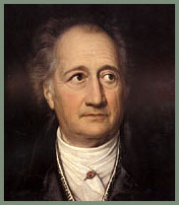

 | ?!

далее

 |  |  | J.W.GOETHE

WERDENDICHTERWILLVERSTEHEN,MUSSINDICHTERSLANDEGEHEN

Задание 3
Вставь в текст недостающие слова и пронумеруй предложения в логической последовательности, чтобы получить связный текст

 |  | Sie nennt man die Stadt der deutschen | und

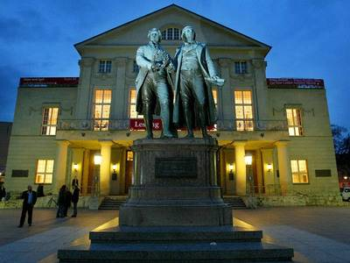
 |  | Die Stadt Weimar befindet sich in

 |  | Hier arbeitete als Hoforganist Richard

 |  | In Weimar lebten berühmten deutschen Dichter | und

 | Твоя оценка

 | 2

 | 1 | 0
 | 2 | 0
 | 3 | 0
 | 4 | 0
 | 5 | 0
 | 6 | 0
 | 7 | 0
 | 8 | 0
 | 9 | 0
 | 10 | 0
 |  | 0

